Sheet1
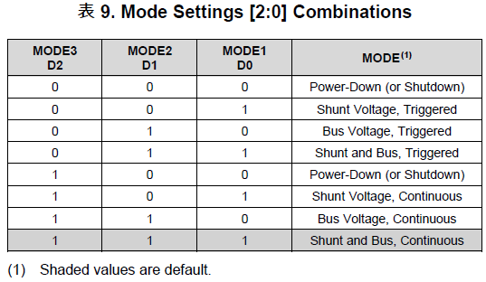
Colis |  |  |  | Input |  |  |  | Holding
地址 | 功能 | 说明 | 数据类型 | 地址 | 功能 | 说明 | 数据类型 | 地址 | 功能 | 说明 | 数据类型
0 | Vcc1 Sw | Vcc单路控制 0：关闭VCC 1：打开VCC | bit | 0 | Vcc 1 | Vcc1实时电压，单位V | float | 0 | [Vcc1] OpMode | Operation Mode 取值范围：0~7 | int16
1 | Vcc2 Sw |  | bit | 1 |  |  |  | 1 | [Vcc1] VSHCT | Shunt Voltage Conversion Time 取值范围：0~7 | int16
2 | Vcc3 Sw |  | bit | 2 | Shunt 1 | Icc1采样电阻电压，单位Ω | float | 2 | [Vcc1] VBUSCT | Bus Voltage Conversion Time 取值范围：0~7 | int16
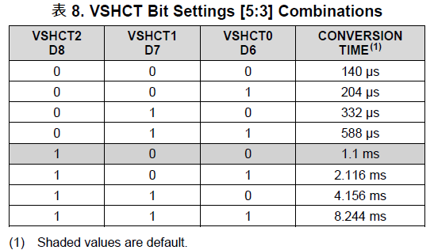
3 | TEC Sw | TEC控温开关 0：关闭TEC控温 1：打开控温 | bit | 3 |  |  |  | 3 | [Vcc1] Avg Mode | Averaging Mode 取值范围：0~7 | int16
4 | TOSA Power Sw | 自动上电并复位TOSA | bit | 4 | Current 1 | Icc1实时值，单位A | float | 4 | [Vcc1] Max Current | 最大测量电压，单位A | float
5 | TOSA Tx Disable | TOSA Tx禁用 0：禁用Tx 1：使能Tx | bit | 5 |  |  |  | 5
6 | TOSA Reset | 复位TOSA： 0：Reset脚拉低 1：Reset脚拉高 | bit | 6 | Power 1 | 功率实时值，单位W | float | 6 | [VCC1] Shunt Res | Icc采样电阻阻值，单位Ω | float
 |  |  |  | 7 |  |  |  | 7
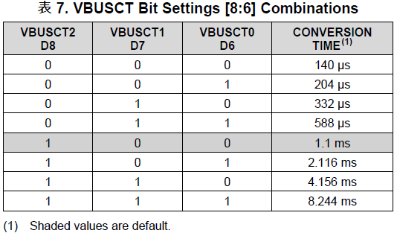
 |  |  |  | 8 | Vcc 2 | Vcc2实时监测值，定义同上 | float | 8 | [Vcc2] OpMode | Vcc2采样芯片参数设定，定义同上 | int16
 |  |  |  | 9 |  |  |  | 9 | [Vcc2] VSHCT |  | int16
 |  |  |  | 10 | Shunt 2 |  | float | 10 | [Vcc2] VBUSCT |  | int16
 |  |  |  | 11 |  |  |  | 11 | [Vcc2] Avg Mode |  | int16
 |  |  |  | 12 | Current 2 |  | float | 12 | [Vcc2] Max Current |  | float
 |  |  |  | 13 |  |  |  | 13
 |  |  |  | 14 | Power 2 |  | float | 14 | [Vcc2] Shunt Res |  | float
 |  |  |  | 15 |  |  |  | 15
 |  |  |  | 16 | Vcc 3 | Vcc3实时监测值，定义同上 | float | 16 | [Vcc3] OpMode | Vcc3采样芯片参数设定，定义同上 | int16
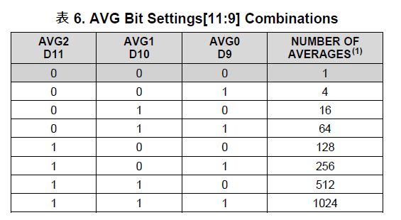
 |  |  |  | 17 |  |  |  | 17 | [Vcc3] VSHCT |  | int16
 |  |  |  | 18 | Shunt 3 |  | float | 18 | [Vcc3] VBUSCT |  | int16
 |  |  |  | 19 |  |  |  | 19 | [Vcc3] Avg Mode |  | int16
 |  |  |  | 20 | Current 3 |  | float | 20 | [Vcc3] Max Current |  | float
 |  |  |  | 21 |  |  |  | 21
 |  |  |  | 22 | Power 3 |  | float | 22 | [Vcc3] Shunt Res |  | float
 |  |  |  | 23 |  |  |  | 23
 |  |  |  | 24 | 24V | 系统24V电源实时监测值，定义同上 | float | 24 | [24V] OpMode | 24V系统电源采样芯片参数设定，定义同上 | int16
 |  |  |  | 25 |  |  |  | 25 | [24V] VSHCT |  | int16
 |  |  |  | 26 | Shunt 24V |  | float | 26 | [24V] VBUSCT |  | int16
 |  |  |  | 27 |  |  |  | 27 | [24V] Avg Mode |  | int16
 |  |  |  | 28 | Current 24V |  | float | 28 | [24V] Max Current |  | float
 |  |  |  | 29 |  |  |  | 29
 |  |  |  | 30 | Power 24V |  | float | 30 | [24V] Shunt Res |  | float
 |  |  |  | 31 |  |  |  | 31
 |  |  |  | 32 | Vcc TEC | TEC电源实时监测值，定义同上 | float | 32 | [TEC] OpMode | TEC电源采样芯片参数设定，定义同上 | int16
 |  |  |  | 33 |  |  |  | 33 | [TEC] VSHCT |  | int16
 |  |  |  | 34 | Shunt TEC |  | float | 34 | [TEC] VBUSCT |  | int16
 |  |  |  | 35 |  |  |  | 35 | [TEC] Avg Mode |  | int16
 |  |  |  | 36 | Current TEC |  | float | 36 | [TEC] Max Current |  | float
 |  |  |  | 37 |  |  |  | 37
 |  |  |  | 38 | Power TEC |  | float | 38 | [TEC] Shunt Res |  | float
 |  |  |  | 39 |  |  |  | 39
 |  |  |  | 40 | VTEC | TEC端电压监测，单位V | float | 40 | TEC Config | TEC工作模式配置 bit0：工作模式；0：Heater；1：TEC bit1：极性；0：默认极性；1：翻转极性 | uint16_t
 |  |  |  | 41 |  |  |  | 41 | PID kp | PID系数 | float
 |  |  |  | 42 | ITEC | TEC驱动电流监测，单位A | float | 42
 |  |  |  | 43 |  |  |  | 43 | PID ki |  | float
 |  |  |  | 44 | Realtime Temp. | TOSA实时温度，单位℃ | float | 44
 |  |  |  | 45 |  |  |  | 45 | PID kd |  | float
 |  |  |  | 46 | Target Temp. | TOSA控温目标，单位℃ | float | 46
 |  |  |  | 47 |  |  |  | 47 | Sampling Interval | PID整定时间间隔，单位毫秒 | float
 |  |  |  | 48 | TEC PID Inc | 温控PID实时控制增量 | float | 48
 |  |  |  | 49 |  |  |  | 49 | NTC Coeff A | NTC温度换算系数 | float
 |  |  |  | 50 | TEC Ctrl Level | ADN8835 PID控制电压 | float | 50
 |  |  |  | 51 |  |  |  | 51 | NTC Coeff B |  | float
 |  |  |  | 52 | TEC Mode | TEC类型 0：Heater 1：TEC | uint16_t | 52
 |  |  |  | 53 | TEC Polarity | TEC控制极性 0：默认ADN8835输出极性 1：翻转极性 | uint16_t | 53 | NTC Coeff C |  | float
 |  |  |  | 54 | Vntc | NTC端电压，单位V | float | 54
 |  |  |  | 55 |  |  |  | 55 | NTC Ref. Resistor | NTC参考电阻阻值，单位Ω | float
 |  |  |  | 56 | Intc | NTC电流，单位A | float | 56
 |  |  |  | 57 |  |  |  | 57 | Vref NTC (V) | NTC参考电压，单位V | float
 |  |  |  | 58 | Rntc | NTC电阻，单位Ω | float | 58
 |  |  |  | 59 |  |  |  | 59 | Vref MCU (V) | MCU ADC参考电压，单位V | float
 |  |  |  | 60 | Error Code | 命令执行返回的错误 定义请参考这里 | int16 | 60
 |  |  |  | 61 | I2C Comm Cnt | I2C 通讯次数 | uint16_t | 61 | Temp. Protection Low | TEC温控温度保护下限，单位℃ | float
 |  |  |  | 62 | Version Major | 固件版本号 | uint16_t | 62
 |  |  |  | 63 | Version Minor |  | uint16_t | 63 | Temp. Protection High | TEC温控温度保护上限，单位℃ | float
 |  |  |  | 64 | Version Rev |  | uint16_t | 64
 |  |  |  |  |  |  |  | 65 | Target Temp (C) | TEC目标温度，单位℃ | float
 |  |  |  |  |  |  |  | 66
 |  |  |  |  |  |  |  | 67 | DAC Output (mV) | ADN8835温控电压，单位V （调试使用，应用程序请勿更改） | float
 |  |  |  |  |  |  |  | 68
 |  |  |  |  |  |  |  | 69 | Reserved
 |  |  |  |  |  |  |  | 70 | Reserved
 |  |  |  |  |  |  |  | 71 | Reserved
 |  |  |  |  |  |  |  | 72 | Reserved
 |  |  |  |  |  |  |  | 73 | Reserved
 |  |  |  |  |  |  |  | 74 | Reserved
 |  |  |  |  |  |  |  | 75 | Reserved
 |  |  |  |  |  |  |  | 76 | Reserved
 |  |  |  |  |  |  |  | 77 | Reserved
 |  |  |  |  |  |  |  | 78 | Reserved
 |  |  |  |  |  |  |  | 79 | Reserved
 |  |  |  |  |  |  |  | 80 | TOSA I2C Address | DUT I2C 地址 | uint16_t
 |  |  |  |  |  |  |  | 81 | TOSA I2C Reg | DUT I2C 起始寄存器 | uint16_t
 |  |  |  |  |  |  |  | 82 | TOSA I2C Length | DUT I2C 读取或写入的寄存器个数 | uint16_t
 |  |  |  |  |  |  |  | 83 | TOSA I2C Data Byte | DUT I2C 数据内容，一次写入或读取最多10 Bytes | uint16_t
 |  |  |  |  |  |  |  | 84 | TOSA I2C Data Byte |  | uint16_t
 |  |  |  |  |  |  |  | 85 | TOSA I2C Data Byte |  | uint16_t
 |  |  |  |  |  |  |  | 86 | TOSA I2C Data Byte |  | uint16_t
 |  |  |  |  |  |  |  | 87 | TOSA I2C Data Byte |  | uint16_t
 |  |  |  |  |  |  |  | 88 | TOSA I2C Data Byte |  | uint16_t
 |  |  |  |  |  |  |  | 89 | TOSA I2C Data Byte |  | uint16_t
 |  |  |  |  |  |  |  | 90 | TOSA I2C Data Byte |  | uint16_t
 |  |  |  |  |  |  |  | 91 | TOSA I2C Data Byte |  | uint16_t
 |  |  |  |  |  |  |  | 92 | TOSA I2C Data Byte |  | uint16_t
 |  |  |  |  |  |  |  | 93 | Reserved
 |  |  |  |  |  |  |  | 94 | Reserved
 |  |  |  |  |  |  |  | 95 | Reserved
 |  |  |  |  |  |  |  | 96 | Reserved
 |  |  |  |  |  |  |  | 97 | Reserved
 |  |  |  |  |  |  |  | 98 | Reserved
 |  |  |  |  |  |  |  | 99 | Operation | 执行操作 17740：从Flash加载Env 17747：将Env写入Flash 18770：I2C读 18775：I2C写 | uint16_t

